Sheet1
TESTS MANUELS

 | Cas de test | Attendu | Etat | Commentaire
1 | Je tape http://localhost:8080 sur navigateur et j'arrive sur la page de login et je dois cliquer sur le bouton signup pour m'inscrire mon compte | Je remplis tous les champs et je retourne à la page login pour me connecter. Si l'adresse mail est déjà inscrite, le message "User existed in the database" apparait | OK | 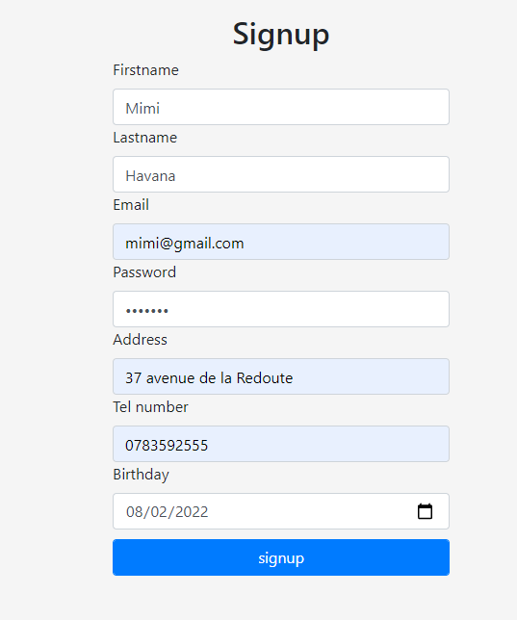 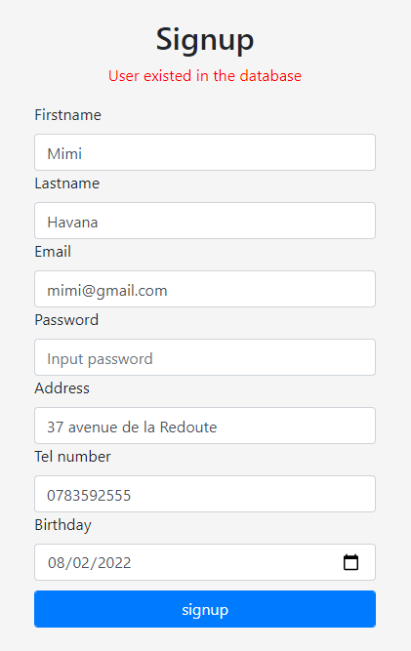 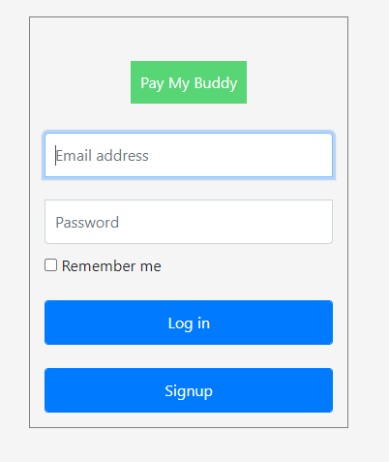
2 | Je me connecte sur l'application par remplir les champs email et mot de passe puis je clique sur le bouton login | Je suis connecté à mon compte et j'arrive sur la page d'accueil | OK
3 | Sur la page d'accueil, je clique sur contact sur navbar et j'arrive sur la page contact, et je tape l'adresse email | Si l'adresse mail existé dans la base de donné, je peux ajouter dans mes contacts. Sinon, un message d'error apparait | OK | 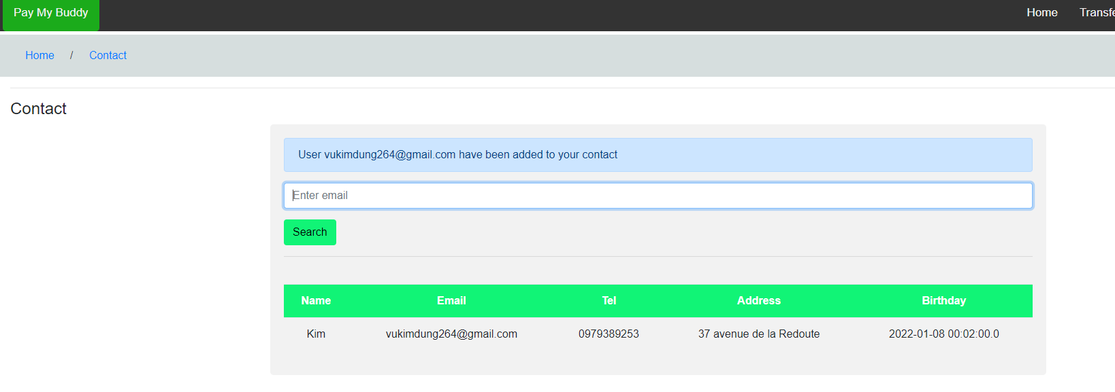 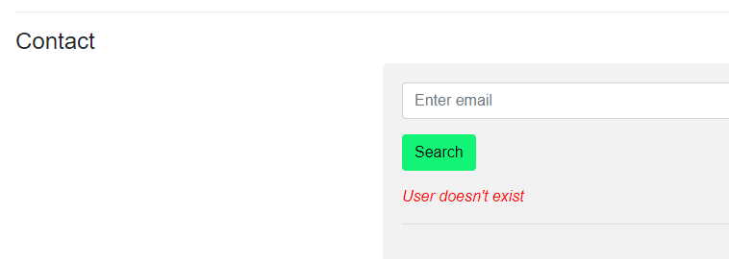
4 | Sur la page d'accueil, je clique sur transfer et j'arrive sur la page transfer. Sur cette page, je choisis un contact dans ma liste que j'ai ajouté pour pouvoir lui transmettre d'argent. | Je tape le montant que je veux transférer et clique sur le bouton pay, alors la transaction apparait dans la liste | OK | 